1월_정산내역서
네이버 프렌즈 어드민 > Comic > [시리즈] 매출 통계(이용권 포함) > [CP용] 정산내역서 > 내역 확인 후 세금계산서 정발행

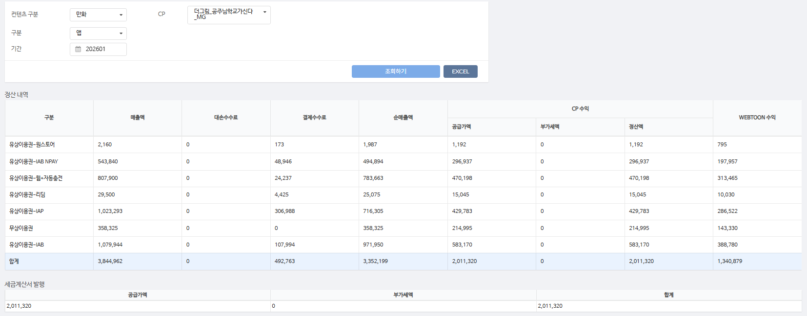
구분 | 매출액 | 대손수수료 | 결제수수료 | 순매출액 | CP 공급가액 | CP 부가세액 | CP 정산액 | WEBTOON 수익
유상이용권-원스토어 | 2,160 | - | 173 | 1,987 | 1,192 | - | 1,192 | 795 | 8%
유상이용권-IAB NPAY | 543,840 | - | 48,946 | 494,894 | 296,937 | - | 296,937 | 197,957 | 9%
유상이용권-웹+자동충전 | 807,900 | - | 24,237 | 783,663 | 470,198 | - | 470,198 | 313,465 | 3%
유상이용권-리딤 | 29,500 | - | 4,425 | 25,075 | 15,045 | - | 15,045 | 10,030 | 15%
유상이용권-IAP | 1,023,293 | - | 306,988 | 716,305 | 429,783 | - | 429,783 | 286,522 | 30%
무상이용권 | 358,325 | - | - | 358,325 | 214,995 | - | 214,995 | 143,330 | 0%
유상이용권-IAB | 1,079,944 | - | 107,994 | 971,950 | 583,170 | - | 583,170 | 388,780 | 10%
합계 | 3,844,962 | - | 492,763 | 3,352,199 | 2,011,320 | - | 2,011,320 | 1,340,879

구분 | 매출액 | 대손수수료 | 결제수수료 | 순매출액 | CP 공급가액 | CP 부가세액 | CP 정산액 | WEBTOON 수익
유상이용권-웹+자동충전 | 8,500 | - | 255 | 8,245 | 4,947 | - | 4,947 | 3,298 | 3%
유상이용권-IAP | 345 | - | 103 | 242 | 145 | - | 145 | 97 | 30%
무상이용권 | 1,190 | - | - | 1,190 | 714 | - | 714 | 476 | 0%
합계 | 10,035 | - | 358 | 9,677 | 5,806 | - | 5,806 | 3,871

총 합계 | 3,854,997 | - | 493,121 | 3,361,876 | 2,017,126 | - | 2,017,126 | 1,344,750

 | TRUE |  | TRUE | TRUE | TRUE | TRUE | TRUE

